关系图
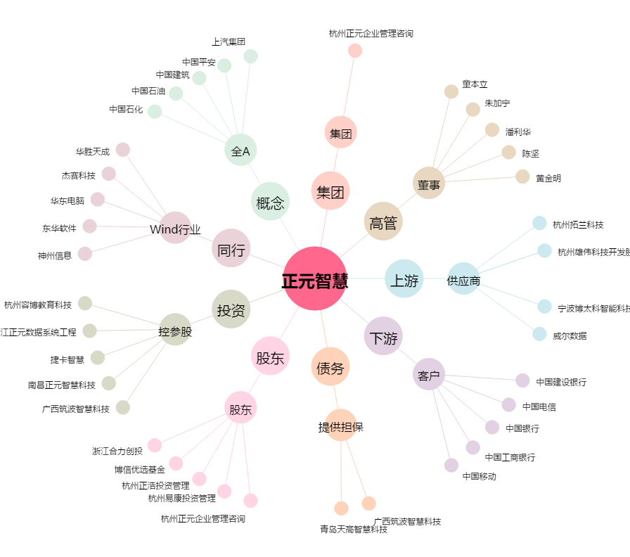
正元智慧[300645.SZ] - 关系概览图

